Morbidity rate
Age | Male (qx) | Female (qx) | Age | Male (Sx) | Female (Sx)
0 | 0.0033829055757 | 0.0023081183406 | 0 | 0.99661709442 | 0.99769188166
1 | 0.0037505812712 | 0.0026082839348 | 1 | 0.99624941873 | 0.99739171607
2 | 0.0041573186353 | 0.0029459399461 | 2 | 0.99584268136 | 0.99705406005
3 | 0.0046071221683 | 0.0033255070391 | 3 | 0.99539287783 | 0.99667449296
4 | 0.0051043834737 | 0.0037518833468 | 4 | 0.99489561653 | 0.99624811665
5 | 0.0056539148985 | 0.0042304887877 | 5 | 0.9943460851 | 0.99576951121
6 | 0.0062609854787 | 0.0047673122885 | 6 | 0.99373901452 | 0.99523268771
7 | 0.0069313592412 | 0.0053689618913 | 7 | 0.99306864076 | 0.99463103811
8 | 0.0076713358939 | 0.0060427176766 | 8 | 0.99232866411 | 0.99395728232
9 | 0.0084877939089 | 0.0067965873742 | 9 | 0.99151220609 | 0.99320341263
10 | 0.0093882359717 | 0.0076393644675 | 10 | 0.99061176403 | 0.99236063553
11 | 0.010380836733 | 0.0085806885179 | 11 | 0.98961916327 | 0.99141931148
12 | 0.011474492751 | 0.0096311073451 | 12 | 0.98852550725 | 0.99036889265
13 | 0.012678874459 | 0.010802140593 | 13 | 0.98732112554 | 0.98919785941
14 | 0.014004479929 | 0.012106344094 | 14 | 0.98599552007 | 0.98789365591
15 | 0.015462690129 | 0.013557374318 | 15 | 0.98453730987 | 0.98644262568
16 | 0.017065825281 | 0.015170052032 | 16 | 0.98293417472 | 0.98482994797
17 | 0.018827201837 | 0.016960424155 | 17 | 0.98117279816 | 0.98303957585
18 | 0.020761189467 | 0.018945822592 | 18 | 0.97923881053 | 0.98105417741
19 | 0.022883267335 | 0.021144918676 | 19 | 0.97711673266 | 0.97885508132
20 | 0.0252100788 | 0.023577771614 | 20 | 0.9747899212 | 0.97642222839
21 | 0.027759483511 | 0.026265869147 | 21 | 0.97224051649 | 0.97373413085
22 | 0.030550605709 | 0.029232158409 | 22 | 0.96944939429 | 0.97076784159
23 | 0.03360387734 | 0.032501064755 | 23 | 0.96639612266 | 0.96749893525
24 | 0.036941074412 | 0.036098496114 | 24 | 0.96305892559 | 0.96390150389
25 | 0.040585344773 | 0.040051830221 | 25 | 0.95941465523 | 0.95994816978
26 | 0.044561225297 | 0.044389881882 | 26 | 0.9554387747 | 0.95561011812
27 | 0.048894646214 | 0.04914284728 | 27 | 0.95110535379 | 0.95085715272
28 | 0.053612920064 | 0.054342222184 | 28 | 0.94638707994 | 0.94565777782
29 | 0.058744712552 | 0.060020690855 | 29 | 0.94125528745 | 0.93997930914
30 | 0.06431999232 | 0.066211982416 | 30 | 0.93568000768 | 0.93378801758
31 | 0.070369956445 | 0.072950691503 | 31 | 0.92963004355 | 0.9270493085
32 | 0.076926928286 | 0.080272060155 | 32 | 0.92307307171 | 0.91972793984
33 | 0.084024224153 | 0.088211718156 | 33 | 0.91597577585 | 0.91178828184
34 | 0.09169598517 | 0.096805379373 | 34 | 0.90830401483 | 0.90319462063
35 | 0.099976970665 | 0.10608849217 | 35 | 0.90002302934 | 0.89391150783
36 | 0.1089023095 | 0.11609584261 | 36 | 0.8910976905 | 0.88390415739
37 | 0.11850720589 | 0.12686110991 | 37 | 0.88149279411 | 0.87313889009
38 | 0.12882659661 | 0.13841637472 | 38 | 0.87117340339 | 0.86158362528
39 | 0.13989475681 | 0.15079158177 | 39 | 0.86010524319 | 0.84920841823
40 | 0.15174485247 | 0.16401395995 | 40 | 0.84825514753 | 0.83598604005
41 | 0.16440843824 | 0.17810740418 | 41 | 0.83559156176 | 0.82189259582
42 | 0.17791490038 | 0.19309182529 | 42 | 0.82208509962 | 0.80690817471
43 | 0.19229084605 | 0.20898247573 | 43 | 0.80770915395 | 0.79101752427
44 | 0.20755944151 | 0.22578926093 | 44 | 0.79244055849 | 0.77421073907
45 | 0.22373970384 | 0.24351604808 | 45 | 0.77626029616 | 0.75648395192
46 | 0.2408457526 | 0.26215998594 | 46 | 0.7591542474 | 0.73784001406
47 | 0.2588860306 | 0.28171085124 | 47 | 0.7411139694 | 0.71828914876
48 | 0.27786250521 | 0.30215043904 | 48 | 0.72213749479 | 0.69784956096
49 | 0.29776986445 | 0.32345201576 | 49 | 0.70223013555 | 0.67654798424
50 | 0.31859472537 | 0.34557985473 | 50 | 0.68140527463 | 0.65442014527
51 | 0.3403148746 | 0.36848887521 | 51 | 0.6596851254 | 0.63151112479
52 | 0.36289856439 | 0.39212440538 | 52 | 0.63710143561 | 0.60787559462
53 | 0.38630388968 | 0.4164220899 | 53 | 0.61369611032 | 0.5835779101
54 | 0.41047827439 | 0.44130796108 | 54 | 0.58952172561 | 0.55869203892
55 | 0.43535809654 | 0.46669869078 | 55 | 0.56464190346 | 0.53330130922
56 | 0.46086848309 | 0.49250203715 | 56 | 0.53913151691 | 0.50749796285
57 | 0.48692330493 | 0.51861749655 | 57 | 0.51307669507 | 0.48138250345
58 | 0.51342540175 | 0.54493716607 | 58 | 0.48657459825 | 0.45506283393
59 | 0.54026706329 | 0.57134681666 | 59 | 0.45973293671 | 0.42865318334
60 | 0.56733078948 | 0.59772717019 | 60 | 0.43266921052 | 0.40227282981
61 | 0.59449034601 | 0.62395536712 | 61 | 0.40550965399 | 0.37604463288
62 | 0.6216121235 | 0.64990660376 | 62 | 0.3783878765 | 0.35009339624
63 | 0.64855679938 | 0.67545591082 | 63 | 0.35144320062 | 0.32454408918
64 | 0.67518128959 | 0.70048003761 | 64 | 0.32481871041 | 0.29951996239
65 | 0.70134096486 | 0.72485939935 | 65 | 0.29865903514 | 0.27514060065
66 | 0.72689209231 | 0.74848003956 | 66 | 0.27310790769 | 0.25151996044
67 | 0.75169444883 | 0.77123555452 | 67 | 0.24830555117 | 0.22876444548
68 | 0.77561403917 | 0.79302892452 | 68 | 0.22438596083 | 0.20697107548
69 | 0.79852583846 | 0.81377419532 | 69 | 0.20147416154 | 0.18622580468
70 | 0.82031646875 | 0.83339795503 | 70 | 0.17968353125 | 0.16660204497
71 | 0.84088671149 | 0.85184055528 | 71 | 0.15911328851 | 0.14815944472
72 | 0.86015375464 | 0.86905703215 | 72 | 0.13984624536 | 0.13094296785
73 | 0.87805307506 | 0.88501769073 | 73 | 0.12194692494 | 0.11498230927
74 | 0.89453986368 | 0.89970832854 | 74 | 0.10546013632 | 0.10029167146
75 | 0.90958991507 | 0.91313008508 | 75 | 0.090410084928 | 0.086869914922
76 | 0.92319992159 | 0.92529891913 | 76 | 0.076800078413 | 0.074701080869
77 | 0.93538713749 | 0.93624472948 | 77 | 0.06461286251 | 0.063755270524
78 | 0.94618840715 | 0.94601014901 | 78 | 0.053811592848 | 0.053989850989
79 | 0.95565858324 | 0.95464905542 | 79 | 0.04434141676 | 0.045350944583
80 | 0.96386839323 | 0.96222485296 | 80 | 0.036131606774 | 0.037775147038
81 | 0.97090184337 | 0.96880858902 | 81 | 0.029098156625 | 0.03119141098
82 | 0.97685327609 | 0.97447697477 | 82 | 0.023146723906 | 0.02552302523
83 | 0.98182421685 | 0.97931038206 | 83 | 0.018175783148 | 0.020689617945
84 | 0.98592015869 | 0.98339088714 | 84 | 0.014079841306 | 0.016609112857
85 | 0.98924743444 | 0.98680042739 | 85 | 0.010752565557 | 0.013199572608
86 | 0.99191031826 | 0.98961912873 | 86 | 0.0080896817408 | 0.010380871271
87 | 0.99400847988 | 0.99192385102 | 87 | 0.0059915201209 | 0.0080761489828
88 | 0.99563488785 | 0.99378698556 | 88 | 0.0043651121458 | 0.0062130144391
89 | 0.99687422484 | 0.99527552494 | 89 | 0.0031257751609 | 0.0047244750569
90 | 0.99780184138 | 0.99645041119 | 90 | 0.0021981586151 | 0.0035495888104
91 | 0.99848323816 | 0.99736615471 | 91 | 0.0015167618425 | 0.0026338452873
92 | 0.99897403334 | 0.99807070451 | 92 | 0.0010259666572 | 0.001929295492
93 | 0.99932034511 | 0.99860554032 | 93 | 0.00067965488844 | 0.0013944596762
94 | 0.9995595005 | 0.99900595046 | 94 | 0.00044049949756 | 0.00099404953714
95 | 0.999720973 | 0.99930145474 | 95 | 0.00027902700397 | 0.00069854526353
96 | 0.99982745132 | 0.99951633086 | 96 | 0.00017254868165 | 0.00048366913526
97 | 0.99989595049 | 0.99967020404 | 97 | 0.00010404951224 | 0.00032979596352
98 | 0.99993889082 | 0.99977866299 | 98 | 6.1109178077E-05 | 0.00022133700988
99 | 0.99996508908 | 0.99985387128 | 99 | 3.4910920777E-05 | 0.00014612872396
100 | 0.99998062555 | 0.99990514869 | 100 | 1.937445173E-05 | 9.4851314311E-05
101 | 0.99998956941 | 0.99993950456 | 101 | 1.0430585243E-05 | 6.0495442656E-05
102 | 0.99999456038 | 0.99996211123 | 102 | 5.439622487E-06 | 3.7888773612E-05
103 | 0.99999725622 | 0.99997671182 | 103 | 2.743783463E-06 | 2.3288176058E-05
104 | 0.99999866352 | 0.99998596162 | 104 | 1.336475882E-06 | 1.4038380703E-05
105 | 0.99999937241 | 0.99999170597 | 105 | 6.2759497799E-07 | 8.294029144E-06
106 | 0.99999971637 | 0.99999520065 | 106 | 2.8362709503E-07 | 4.799345182E-06
107 | 0.99999987687 | 0.99999728195 | 107 | 1.2313264897E-07 | 2.718049516E-06
108 | 0.99999994875 | 0.99999849453 | 108 | 5.1253797984E-08 | 1.505471661E-06
109 | 0.99999997959 | 0.99999918511 | 109 | 2.0414432034E-08 | 8.1488820303E-07
110 | 0.99999999224 | 0.99999956928 | 110 | 7.7642080543E-09 | 4.30718189E-07
111 | 0.99999999719 | 0.99999977787 | 111 | 2.8135399566E-09 | 2.2212958195E-07
112 | 0.99999999903 | 0.99999988832 | 112 | 9.6918695291E-10 | 1.1167969705E-07
113 | 0.99999999968 | 0.99999994531 | 113 | 3.1660396527E-10 | 5.4691686957E-08
114 | 0.9999999999 | 0.99999997393 | 114 | 9.7832963952E-11 | 2.6065127945E-08
115 | 0.99999999997 | 0.99999998792 | 115 | 2.852196257E-11 | 1.2077837952E-08

Male
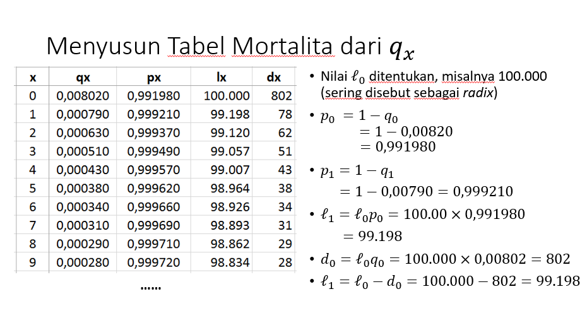
Age | Male |  |  |  |  |  |  | i | 6%
0 | 0.0033829055757 | 0.99661709442 | 100000 | 338.29055757 | 100000 | 1393150.662 | 97128.586236
1 | 0.0037505812712 | 0.99624941873 | 99661.709442 | 373.78934089 | 94020.480606 | 1293150.662 | 91320.763585
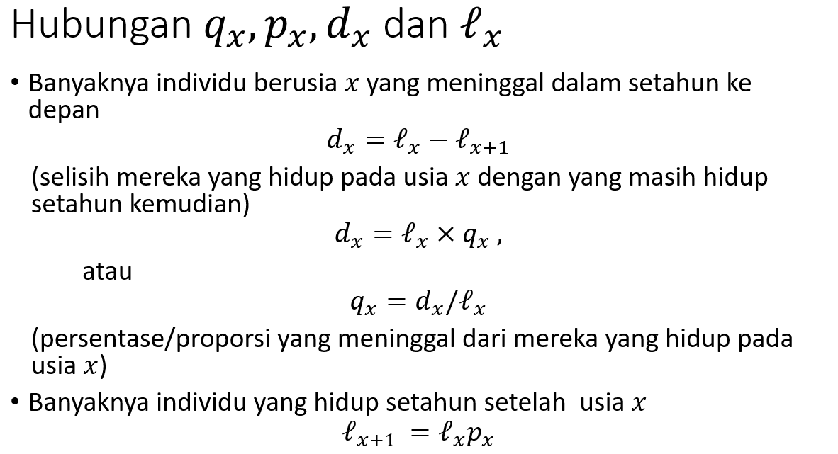
2 | 0.0041573186353 | 0.99584268136 | 99287.920102 | 412.7715205 | 88365.895427 | 1199130.1814 | 85828.544943
3 | 0.0046071221683 | 0.99539287783 | 98875.148581 | 455.52988892 | 83017.481361 | 1110764.286 | 80633.705975
4 | 0.0051043834737 | 0.99489561653 | 98419.618692 | 502.37147514 | 77957.556304 | 1027746.8046 | 75719.072302
5 | 0.0056539148985 | 0.9943460851 | 97917.247217 | 553.61578286 | 73169.463247 | 949789.24828 | 71068.465209
6 | 0.0062609854787 | 0.99373901452 | 97363.631434 | 609.59228256 | 68637.518235 | 876619.78504 | 66666.651089
7 | 0.0069313592412 | 0.99306864076 | 96754.039152 | 670.63700339 | 64346.962009 | 807982.2668 | 62499.294485
8 | 0.0076713358939 | 0.99232866411 | 96083.402148 | 737.08805171 | 60283.915188 | 743635.30479 | 58552.91455
9 | 0.0084877939089 | 0.99151220609 | 95346.314096 | 809.27986402 | 56435.336817 | 683351.3896 | 54814.844788
10 | 0.0093882359717 | 0.99061176403 | 94537.034232 | 887.53598544 | 52788.98614 | 626916.05279 | 51273.195926
11 | 0.010380836733 | 0.98961916327 | 93649.498247 | 972.16015144 | 49333.387436 | 574127.06665 | 47916.821758
12 | 0.011474492751 | 0.98852550725 | 92677.338096 | 1063.4254442 | 46057.797731 | 524793.67921 | 44735.287788
13 | 0.012678874459 | 0.98732112554 | 91613.912651 | 1161.5612972 | 42952.177231 | 478735.88148 | 41718.842502
14 | 0.014004479929 | 0.98599552007 | 90452.351354 | 1266.7381391 | 40007.162234 | 435783.70425 | 38858.391071
15 | 0.015462690129 | 0.98453730987 | 89185.613215 | 1379.0495011 | 37214.040315 | 395776.54201 | 36145.471239
16 | 0.017065825281 | 0.98293417472 | 87806.563714 | 1498.4914749 | 34564.727492 | 358562.5017 | 33572.231149
17 | 0.018827201837 | 0.98117279816 | 86308.072239 | 1624.9394962 | 32051.747067 | 323997.77421 | 31131.40879
simbol komutasi hasil perkalian dari faktor diskon (v) pangkat usia x dengan banyaknya pemegang polis berusia x tahun yang berkaitan dengan jumlah orang yang bertahan hidup untuk kasus diskrit (nilai sekarang dari pembayaran sebesar 1 yang dilakukan tiap individu berusia x tahun)
18 | 0.020761189467 | 0.97923881053 | 84683.132743 | 1758.1225636 | 29668.20977 | 291946.02714 | 28816.312711 | Simbol simbol komutasi gabungan untuk memudahkan perhitungan premi
19 | 0.022883267335 | 0.97711673266 | 82925.010179 | 1897.5951767 | 27407.79476 | 262277.81737 | 26620.803569
20 | 0.0252100788 | 0.9747899212 | 81027.415003 | 2042.7075172 | 25264.731005 | 234870.02261 | 24539.276042
21 | 0.027759483511 | 0.97224051649 | 78984.707485 | 2192.5746851 | 23233.778439 | 209605.29161 | 22566.640527
22 | 0.030550605709 | 0.96944939429 | 76792.1328 | 2346.0461707 | 21310.208255 | 186371.51317 | 20698.304002
simbol komutasi jumlahan dari dengan i = 0 sampai dengan usia tertinggi yang menyatakan akumulasi nilai sekarang semua pembayaran sebesar 1 yang dilakukan individu berusia x tahun sampai usia maksimum
23 | 0.03360387734 | 0.96639612266 | 74446.08663 | 2501.6771635 | 19489.781589 | 165061.30491 | 18930.149318
24 | 0.036941074412 | 0.96305892559 | 71944.409466 | 2657.7037836 | 17768.725811 | 145571.52332 | 17258.512172
25 | 0.040585344773 | 0.95941465523 | 69286.705683 | 2812.0248383 | 16143.707536 | 127802.79751 | 15680.154896
26 | 0.044561225297 | 0.9554387747 | 66474.680844 | 2962.1932297 | 14611.801509 | 111659.08998 | 14192.23623
simbol komutasi yang berkaitan dengan jumlah orang yang bertahan hidup untuk kasus kontinu. dengan rumus
27 | 0.048894646214 | 0.95110535379 | 63512.487615 | 3105.4206121 | 13170.454463 | 97047.288466 | 12792.27622
28 | 0.053612920064 | 0.94638707994 | 60407.067003 | 3238.5992545 | 11817.443161 | 83876.834004 | 11478.115472
29 | 0.058744712552 | 0.94125528745 | 57168.467748 | 3358.3452049 | 10550.825968 | 72059.390842 | 10247.868099
30 | 0.06431999232 | 0.93568000768 | 53810.122543 | 3461.0666687 | 9368.8874803 | 61508.564874 | 9099.8679556
The probability of surviving into the next age group. is similar to , except that describes survival from one age group to the next while describes survival form one exact age to the next.
31 | 0.070369956445 | 0.92963004355 | 50349.055874 | 3543.0608689 | 8270.0761411 | 52139.677394 | 8032.6080364
32 | 0.076926928286 | 0.92307307171 | 46805.995005 | 3600.6414211 | 7252.9351351 | 43869.601253 | 7044.6733573
33 | 0.084024224153 | 0.91597577585 | 43205.353584 | 3630.2963142 | 6316.0274661 | 36616.666118 | 6134.6681841
34 | 0.09169598517 | 0.90830401483 | 39575.05727 | 3628.8738646 | 5457.8567534 | 30300.638652 | 5301.1391033
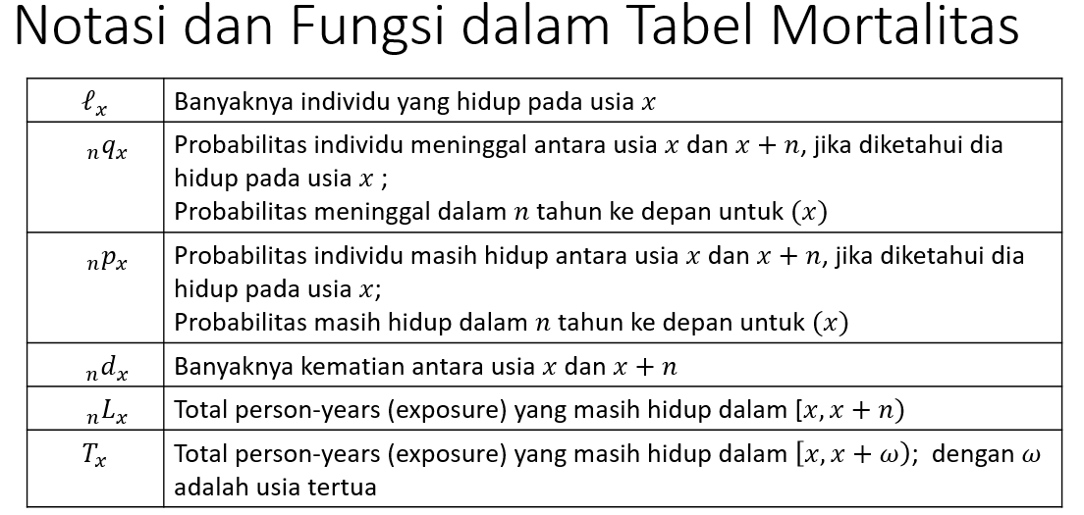
35 | 0.099976970665 | 0.90002302934 | 35946.183406 | 3593.7905239 | 4676.7860391 | 24842.781898 | 4542.496161
36 | 0.1089023095 | 0.8910976905 | 32352.392882 | 3523.2503026 | 3970.9576778 | 20165.995859 | 3856.9350525
37 | 0.11850720589 | 0.88149279411 | 28829.142579 | 3416.4611354 | 3338.2181281 | 16195.038181 | 3242.3640733
38 | 0.12882659661 | 0.87117340339 | 25412.681444 | 3273.8292612 | 2776.0520991 | 12856.820053 | 2696.340157
39 | 0.13989475681 | 0.86010524319 | 22138.852183 | 3097.1093421 | 2281.5309011 | 10080.767954 | 2216.0187088
40 | 0.15174485247 | 0.84825514753 | 19041.74284 | 2889.4864581 | 1851.2798967 | 7799.2370532 | 1798.121991
41 | 0.16440843824 | 0.83559156176 | 16152.256382 | 2655.5672459 | 1481.4695301 | 5947.9571565 | 1438.9304101
42 | 0.17791490038 | 0.82208509962 | 13496.689136 | 2401.2621032 | 1167.8334324 | 4466.4876264 | 1134.3001025
43 | 0.19229084605 | 0.80770915395 | 11095.427033 | 2133.5490515 | 905.71553173 | 3298.654194 | 879.70869128
44 | 0.20755944151 | 0.79244055849 | 8961.8779818 | 1860.1223888 | 690.14596778 | 2392.9386622 | 670.32902147
45 | 0.22373970384 | 0.77626029616 | 7101.755593 | 1588.9446931 | 515.94307184 | 1702.7926944 | 501.12821146
46 | 0.2408457526 | 0.7591542474 | 5512.8108999 | 1327.7370901 | 377.83596391 | 1186.8496226 | 366.98673004
47 | 0.2588860306 | 0.7411139694 | 4185.0738098 | 1083.4571464 | 270.59978946 | 809.01365869 | 262.82974986
48 | 0.27786250521 | 0.72213749479 | 3101.6166634 | 861.82297628 | 189.19366423 | 538.41386923 | 183.76113131
49 | 0.29776986445 | 0.70223013555 | 2239.7936871 | 666.9430626 | 128.89041388 | 349.22020501 | 125.1894368
50 | 0.31859472537 | 0.68140527463 | 1572.8506245 | 501.10191275 | 85.387483785 | 220.32979112 | 82.935655823
51 | 0.3403148746 | 0.6596851254 | 1071.7487117 | 364.73202844 | 54.890077206 | 134.94230734 | 53.313955974
52 | 0.36289856439 | 0.63710143561 | 707.01668329 | 256.57533937 | 34.160535344 | 80.05223013 | 33.17964503
53 | 0.38630388968 | 0.61369611032 | 450.44134392 | 174.00724323 | 20.531817084 | 45.891694786 | 19.942263662
54 | 0.41047827439 | 0.58952172561 | 276.43410069 | 113.47019263 | 11.887071964 | 25.359877702 | 11.545744944
55 | 0.43535809654 | 0.56464190346 | 162.96390806 | 70.947656817 | 6.6110256386 | 13.472805738 | 6.4211957384
56 | 0.46086848309 | 0.53913151691 | 92.016251241 | 42.407390129 | 3.5215680192 | 6.8617800994 | 3.4204492304
57 | 0.48692330493 | 0.51307669507 | 49.608861112 | 24.155710607 | 1.7911210454 | 3.3402120802 | 1.7396905492
58 | 0.51342540175 | 0.48657459825 | 25.453150506 | 13.068294024 | 0.86696459099 | 1.5490910348 | 0.84207045039
59 | 0.54026706329 | 0.45973293671 | 12.384856481 | 6.6911300404 | 0.39796504486 | 0.68212644377 | 0.38653782179
60 | 0.56733078948 | 0.43266921052 | 5.693726441 | 3.2302263169 | 0.17260154602 | 0.28416139891 | 0.16764544147
61 | 0.59449034601 | 0.40550965399 | 2.4635001241 | 1.4645270412 | 0.070452240237 | 0.11155985289 | 0.068429264914
62 | 0.6216121235 | 0.3783878765 | 0.99897308294 | 0.62097377941 | 0.026951946756 | 0.041107612653 | 0.026178044847
63 | 0.64855679938 | 0.35144320062 | 0.37799930353 | 0.24515401847 | 0.0096210282081 | 0.014155665897 | 0.0093447686799
64 | 0.67518128959 | 0.32481871041 | 0.13284528507 | 0.089694650887 | 0.0031898537233 | 0.004534637689 | 0.0030982598244
65 | 0.70134096486 | 0.29865903514 | 0.04315063418 | 0.03026330741 | 0.00097747563473 | 0.0013447839657 | 0.00094940826481
66 | 0.72689209231 | 0.27310790769 | 0.01288732677 | 0.0093676959198 | 0.00027540748107 | 0.00036730833094 | 0.00026749939275
67 | 0.75169444883 | 0.24830555117 | 0.0035196308498 | 0.0026456869717 | 7.0958453696E-05 | 9.190084987E-05 | 6.892094289E-05
68 | 0.77561403917 | 0.22438596083 | 0.00087394387807 | 0.00067784314127 | 1.6622054675E-05 | 2.0942396174E-05 | 1.6144766709E-05
69 | 0.79852583846 | 0.20147416154 | 0.00019610073679 | 0.00015659150527 | 3.5186374615E-06 | 4.320341499E-06 | 3.4176028211E-06
70 | 0.82031646875 | 0.17968353125 | 3.9509231523E-05 | 3.2410073286E-05 | 6.6878729464E-07 | 8.0170403748E-07 | 6.4958364421E-07
71 | 0.84088671149 | 0.15911328851 | 7.0991582369E-06 | 5.9695878242E-06 | 1.1336798373E-07 | 1.3291674283E-07 | 1.1011271984E-07
72 | 0.86015375464 | 0.13984624536 | 1.1295704128E-06 | 9.7160423167E-07 | 1.7017313871E-08 | 1.9548759103E-08 | 1.6528676379E-08
73 | 0.87805307506 | 0.12194692494 | 1.5796618109E-07 | 1.3870269106E-07 | 2.2451013688E-09 | 2.5314452318E-09 | 2.1806352191E-09
74 | 0.89453986368 | 0.10546013632 | 1.9263490029E-08 | 1.7231959744E-08 | 2.5828604539E-10 | 2.8634386293E-10 | 2.5086958433E-10
75 | 0.90958991507 | 0.090410084928 | 2.0315302844E-09 | 1.8478594588E-09 | 2.5697058072E-11 | 2.8057817547E-11 | 2.4959189209E-11
76 | 0.92319992159 | 0.076800078413 | 1.8367082555E-10 | 1.6956489174E-10 | 2.1917671723E-12 | 2.3607594754E-12 | 2.128832468E-12
77 | 0.93538713749 | 0.06461286251 | 1.4105933804E-11 | 1.3194509043E-11 | 1.5879989688E-13 | 1.6899230305E-13 | 1.5424009479E-13
78 | 0.94618840715 | 0.053811592848 | 9.1142476147E-13 | 8.6237954329E-13 | 9.6797319849E-15 | 1.019240617E-14 | 9.4017868284E-15
79 | 0.95565858324 | 0.04434141676 | 4.9045218176E-14 | 4.6870483716E-14 | 4.9139792118E-16 | 5.1267418532E-16 | 4.7728785363E-16
80 | 0.96386839323 | 0.036131606774 | 2.1747344592E-15 | 2.0961578089E-15 | 2.0555924545E-17 | 2.1276264137E-17 | 1.9965678898E-17
81 | 0.97090184337 | 0.029098156625 | 7.8576650317E-17 | 7.6290214639E-17 | 7.0067790805E-19 | 7.2033959175E-19 | 6.8055854616E-19
82 | 0.97685327609 | 0.023146723906 | 2.286435678E-18 | 2.2335121826E-18 | 1.9234373125E-20 | 1.96616837E-20 | 1.8682074688E-20
83 | 0.98182421685 | 0.018175783148 | 5.2923495368E-20 | 5.1961569392E-20 | 4.2001200399E-22 | 4.2731057537E-22 | 4.0795172149E-22
84 | 0.98592015869 | 0.014079841306 | 9.6192597525E-22 | 9.4838221017E-22 | 7.2019312303E-24 | 7.2985713801E-24 | 6.9951339856E-24
85 | 0.98924743444 | 0.010752565557 | 1.354376508E-23 | 1.3398134858E-23 | 9.5662310207E-26 | 9.6640149809E-26 | 9.2915449465E-26
86 | 0.99191031826 | 0.0080896817408 | 1.4563022191E-25 | 1.4445211976E-25 | 9.7039175647E-28 | 9.7783960157E-28 | 9.4252779401E-28
87 | 0.99400847988 | 0.0059915201209 | 1.1781021471E-27 | 1.1710435244E-27 | 7.4058117677E-30 | 7.4478451033E-30 | 7.1931602693E-30
88 | 0.99563488785 | 0.0043651121458 | 7.0586227188E-30 | 7.0278110391E-30 | 4.1860443602E-32 | 4.2033335563E-32 | 4.0658457062E-32
89 | 0.99687422484 | 0.0031257751609 | 3.0811679762E-32 | 3.0715369379E-32 | 1.7238257622E-34 | 1.7289196128E-34 | 1.674327592E-34
90 | 0.99780184138 | 0.0021981586151 | 9.6310383266E-35 | 9.6098677768E-35 | 5.083294103E-37 | 5.0938506039E-37 | 4.9373316964E-37
91 | 0.99848323816 | 0.0015167618425 | 2.117054987E-37 | 2.1138439188E-37 | 1.0541402571E-39 | 1.0556500951E-39 | 1.0238715287E-39
92 | 0.99897403334 | 0.0010259666572 | 3.2110682228E-40 | 3.2077737739E-40 | 1.5083770931E-42 | 1.5098379773E-42 | 1.4650653456E-42
93 | 0.99932034511 | 0.00067965488844 | 3.2944489305E-43 | 3.2922098422E-43 | 1.4599477396E-45 | 1.4608842236E-45 | 1.4180265992E-45
94 | 0.9995595005 | 0.00044049949756 | 2.2390883204E-46 | 2.2381020031E-46 | 9.3609492272E-49 | 9.3648403395E-49 | 9.0921576426E-49
95 | 0.999720973 | 0.00027902700397 | 9.8631728012E-50 | 9.8604207097E-50 | 3.8900881427E-52 | 3.8911123091E-52 | 3.7783876164E-52
96 | 0.99982745132 | 0.00017254868165 | 2.7520915563E-53 | 2.7516166866E-53 | 1.02399966E-55 | 1.0241663649E-55 | 9.9459639285E-56
97 | 0.99989595049 | 0.00010404951224 | 4.7486976981E-57 | 4.7482035985E-57 | 1.666884824E-59 | 1.6670484547E-59 | 1.6190216637E-59
98 | 0.99993889082 | 6.1109178077E-05 | 4.9409967926E-61 | 4.9406948524E-61 | 1.6362127632E-63 | 1.6363070942E-63 | 1.5892303247E-63
99 | 0.99996508908 | 3.4910920777E-05 | 3.0194025288E-65 | 3.0192971187E-65 | 9.4327940676E-68 | 9.4331047408E-68 | 9.1619395204E-68
100 | 0.99998062555 | 1.937445173E-05 | 1.0541012248E-69 | 1.0540808021E-69 | 3.1066747774E-72 | 3.1067315611E-72 | 3.0174692902E-72
101 | 0.99998956941 | 1.0430585243E-05 | 2.0422633298E-74 | 2.0422420278E-74 | 5.6783132561E-77 | 5.678369132E-77 | 5.5152653877E-77
102 | 0.99999456038 | 5.439622487E-06 | 2.130200175E-79 | 2.1301885875E-79 | 5.5875594768E-82 | 5.5875881507E-82 | 5.4271175249E-82
103 | 0.99999725622 | 2.743783463E-06 | 1.1587484773E-84 | 1.158745298E-84 | 2.867378696E-87 | 2.8673861181E-87 | 2.7850443894E-87
104 | 0.99999866352 | 1.336475882E-06 | 3.1793549099E-90 | 3.1793506608E-90 | 7.4221379699E-93 | 7.4221473279E-93 | 7.2090176786E-93
105 | 0.99999937241 | 6.2759497799E-07 | 4.2491311571E-96 | 4.2491284904E-96 | 9.358026782E-99 | 9.3580323227E-99 | 9.089319113E-99
106 | 0.99999971637 | 2.8362709503E-07 | 2.6667333752E-102 | 2.6667326189E-102 | 5.5406137857E-105 | 5.5406152682E-105 | 5.3815198388E-105
107 | 0.99999987687 | 1.2313264897E-07 | 7.5635784036E-109 | 7.5635774723E-109 | 1.4825171628E-111 | 1.482517335E-111 | 1.4399479609E-111
108 | 0.99999994875 | 5.1253797984E-08 | 9.3132344452E-116 | 9.3132339679E-116 | 1.7221345792E-118 | 1.7221346625E-118 | 1.6726849698E-118
109 | 0.99999997959 | 2.0414432034E-08 | 4.7733863672E-123 | 4.7733862698E-123 | 8.3269752644E-126 | 8.3269754248E-126 | 8.0878733506E-126
110 | 0.99999999224 | 7.7642080543E-09 | 9.7445971839E-131 | 9.7445971083E-131 | 1.6036836893E-133 | 1.603683701E-133 | 1.5576352951E-133
111 | 0.99999999719 | 2.8135399566E-09 | 7.5659080542E-139 | 7.5659080329E-139 | 1.174654143E-141 | 1.1746541461E-141 | 1.1409249622E-141
112 | 0.99999999903 | 9.6918695291E-10 | 2.1286984531E-147 | 2.128698451E-147 | 3.1178644839E-150 | 3.1178644867E-150 | 3.0283376939E-150
113 | 0.99999999968 | 3.1660396527E-10 | 2.0631068795E-156 | 2.0631068789E-156 | 2.8507488141E-159 | 2.8507488149E-159 | 2.7688920202E-159
114 | 0.9999999999 | 9.7832963952E-11 | 6.5318786141E-166 | 6.5318786135E-166 | 8.5147022391E-169 | 8.5147022399E-169 | 8.270209907E-169
115 | 0.99999999997 | 2.852196257E-11 | 6.3903363079E-176 | 6.3903363077E-176 | 7.8586728381E-179 | 7.8586728381E-179 | 7.6330178246E-179

Premium Calculation
 | Total Pasien | Total Tarif | Rata Rata | Total Pasien | Total Tarif | Rata Rata
 | 17548 | Rp131,769,566,843 | Rp7,509,093 | 17548 | Rp131,769,566,843 | Rp7,509,093

Male 2016 |  |  |  | Female 2016
renewed every year |  |  |  | renewed every year
year | age | P |  | year | age | p
1 | 50 | Rp2,323,663 |  | 1 | 50 | Rp2,520,478
2 | 51 | Rp2,482,078 |  | 2 | 51 | Rp2,687,565
3 | 52 | Rp2,646,792 |  | 3 | 52 | Rp2,859,950
4 | 53 | Rp2,817,498 |  | 4 | 53 | Rp3,037,165
5 | 54 | Rp2,993,813 |  | 5 | 54 | Rp3,218,669
6 | 55 | Rp3,175,274 |  | 6 | 55 | Rp3,403,856
Renewed Every-year Net Premium
7 | 56 | Rp3,361,333 |  | 7 | 56 | Rp3,592,052 | Year | Age (Years) | The Amount of Premium (IDR)
8 | 57 | Rp3,551,363 |  | 8 | 57 | Rp3,782,524 |  |  | Male | Female
9 | 58 | Rp3,744,656 |  | 9 | 58 | Rp3,974,486 | 1 | 50 | 2,323,662.99 | 2,520,478.39
10 | 59 | Rp3,940,425 |  | 10 | 59 | Rp4,167,104 | 2 | 51 | 2,482,078.38 | 2,687,564.78
11 | 60 | Rp4,137,814 |  | 11 | 60 | Rp4,359,509 | 3 | 52 | 2,646,791.98 | 2,859,949.95
12 | 61 | Rp4,335,901 |  | 12 | 61 | Rp4,550,804 | 4 | 53 | 2,817,498.16 | 3,037,164.53
13 | 62 | Rp4,533,713 |  | 13 | 62 | Rp4,740,078 | 5 | 54 | 2,993,813.45 | 3,218,669.04
14 | 63 | Rp4,730,233 |  | 14 | 63 | Rp4,926,421 | 6 | 55 | 3,175,273.84 | 3,403,855.71
15 | 64 | Rp4,924,419 |  | 15 | 64 | Rp5,108,934 | 7 | 56 | 3,361,333.23 | 3,592,051.80
16 | 65 | Rp5,115,214 |  | 16 | 65 | Rp5,286,745 | 8 | 57 | 3,551,363.45 | 3,782,524.28
17 | 66 | Rp5,301,570 |  | 17 | 66 | Rp5,459,021 | 9 | 58 | 3,744,655.86 | 3,974,486.16
18 | 67 | Rp5,482,465 |  | 18 | 67 | Rp5,624,988 | 10 | 59 | 3,940,424.88 | 4,167,104.31
19 | 68 | Rp5,656,922 |  | 19 | 68 | Rp5,783,937 | 11 | 60 | 4,137,813.51 | 4,359,508.79
20 | 69 | Rp5,824,029 |  | 20 | 69 | Rp5,935,243 | 12 | 61 | 4,335,901.09 | 4,550,803.52
Total Premi |  | Rp81,079,176 |  | Total Premi |  | Rp85,019,529 | 13 | 62 | 4,533,713.12 | 4,740,078.24
 |  |  |  |  |  |  | 14 | 63 | 4,730,233.47 | 4,926,421.49
not renewed every year |  |  |  | not renewed every year |  |  | 15 | 64 | 4,924,418.55 | 5,108,934.36
year | age |  |  | year | age |  | 16 | 65 | 5,115,213.52 | 5,286,744.65
1 | 50 | 26.42286249 |  | 1 | 50 | 21.654419595 | 17 | 66 | 5,301,570.05 | 5,459,021.23
2 | 51 | 18.143532242 |  | 2 | 51 | 14.255199698 | 18 | 67 | 5,482,465.44 | 5,624,988.03
3 | 52 | 12.040845549 |  | 3 | 52 | 9.0374922557 | 19 | 68 | 5,656,922.40 | 5,783,937.45
4 | 53 | 7.7037740217 |  | 4 | 53 | 5.5038509795 | 20 | 69 | 5,824,103.73 | 5,935,242.59
5 | 54 | 4.739277461 |  | 5 | 54 | 3.211202168
6 | 55 | 2.7955195542 |  | 6 | 55 | 1.7899013125
7 | 56 | 1.5763772483 |  | 7 | 56 | 0.95031442103 |  |  |  | Sex | Renewed Every-Year | Not Renewed Every-year
8 | 57 | 0.84709587176 |  | 8 | 57 | 0.47910961985 |  |  |  | Male | Rp81,079,176.45 | Rp51,170,534.91
9 | 58 | 0.4323403593 |  | 9 | 58 | 0.22862230093 |  |  |  | Female | Rp85,019,529.29 | Rp54,867,961.65
10 | 59 | 0.20883365383 |  | 10 | 59 | 0.10290523677
11 | 60 | 0.095110420663 |  | 11 | 60 | 0.04353523066
12 | 61 | 0.040680537376 |  | 12 | 61 | 0.017246708075
13 | 62 | 0.016272590047 |  | 13 | 62 | 0.006372900924
14 | 63 | 0.006060613266 |  | 14 | 63 | 0.0021875665649
15 | 64 | 0.0020918870637 |  | 15 | 64 | 0.00069458895366
16 | 65 | 0.00066585890849 |  | 16 | 65 | 0.00020309806755
17 | 66 | 0.00019444319329 |  | 17 | 66 | 5.4435354456E-05
18 | 67 | 5.1807490178E-05 |  | 18 | 67 | 1.3309277049E-05
19 | 68 | 1.2522107719E-05 |  | 19 | 68 | 2.9535145376E-06
20 | 69 | 2.7290441583E-06 |  | 20 | 69 | 5.9177660293E-07
Total |  | 75.07160186 |  | Total |  | 57.283328971
Premi per tahun |  | Rp2,558,527 |  | Premi per tahun |  | Rp2,743,398
Total premi |  | Rp51,170,534.91 |  | Total Premi |  | Rp54,867,961.65

